참고 도면
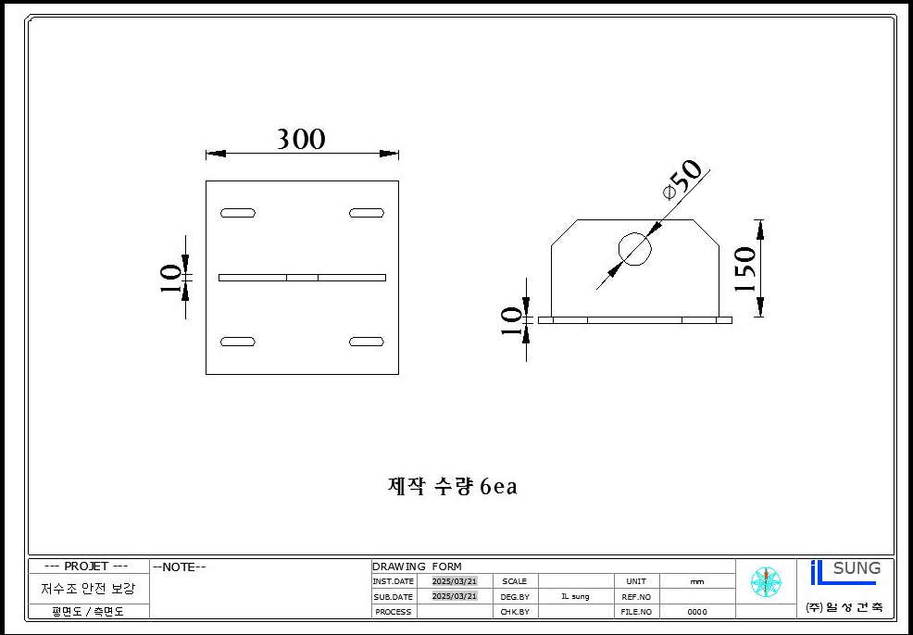
<첨부_보강대 도면>

